상품제안서
바나다 프리미엄 삼각대 블루투스 셀카봉 | 상품코드: F01148

 |  |  |  |  |  |  | 02-412-0044 | www.easy1.co.kr
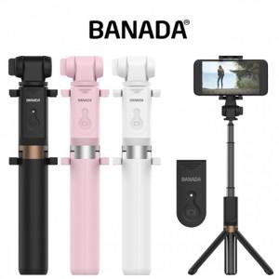 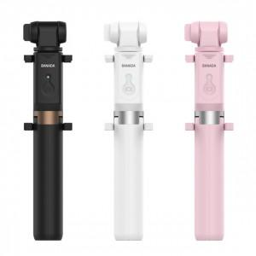

【상세/제작정보】

【인쇄/포장옵션】 | 레이저 / 포장지포장

【공급단가】 | 수량 | 50~ | 100~ | 500~ | 1,000~ | 2,000~
*VAT별도 | 단가 | 19,840원 | 19,110원 | 18,370원 | 17,640원 | 17,190원

【상품 URL】 | https://dev.easy1.co.kr:443/src/goods_detail.php?gdno=1148

